상품제안서
베이직 자동 원터치 8K 3단우산 | 상품코드: S40217

 |  |  | 02-713-8555 | www.synergygift.co.kr
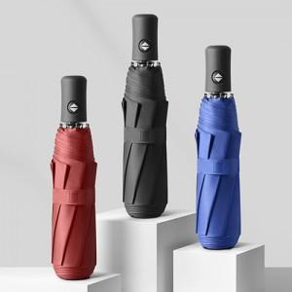

【상세/제작정보】

【인쇄/포장옵션】 | 실크, 원단1도인쇄 / 포장지포장

【공급단가】 | 수량 | 100~
*VAT별도 | 단가 | 7,800원

【상품 URL】 | https://www.synergygift.co.kr:443/src/goods_detail.php?gdno=40217

